상품제안서
마이크로소프트 에고노믹 블루투스 마우스 | 상품코드: F20386

 |  |  |  |  |  |  | 02-412-0044 | www.easy1.co.kr
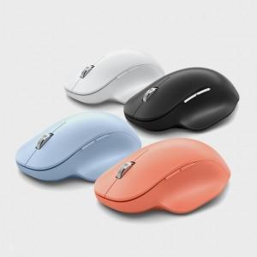

【상세/제작정보】

【인쇄/포장옵션】 | 레이저 / 포장지포장

【공급단가】 | 수량 | 50~ | 100~ | 300~ | 500~ | 1,000~
*VAT별도 | 단가 | 68,850원 | 66,300원 | 63,750원 | 61,200원 | 59,670원

【상품 URL】 | https://easy1.co.kr:443/src/goods_detail.php?gdno=20386

